aa-proto
ω

aa-pixel
320

標準の眉毛の位置
中央の赤■が眉毛の基準点
2つの三角形で斜めの眉毛を表現

AAFace用の眉毛の位置
おおよその位置、微調整は実際に描画させてから行う

口の基準点この座標をもとに、丸や四角の座標を計算する

背景色と同色の四角を重ねることで、円の上部を見えなくする

目は標準の顔の位置をそのまま使用する

240

黒い円と背景色の円という
２つの円を重ねることで、
ω の部分を形成する

Laputa-proto
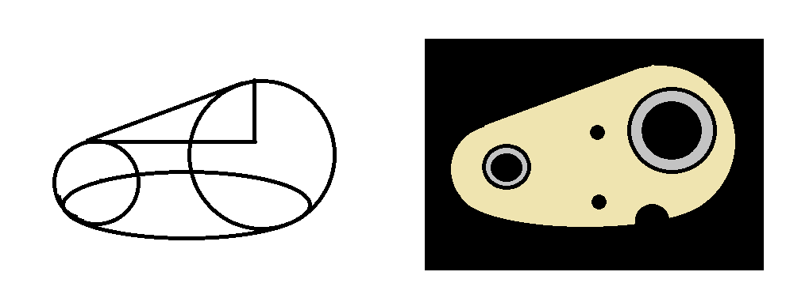

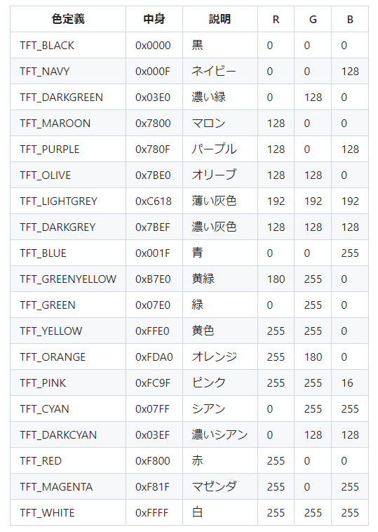

16bit color : 0xf6f6

kei-proto
;

SLEEPY
DOUBT

NEUTRAL
SAD
HAPPY

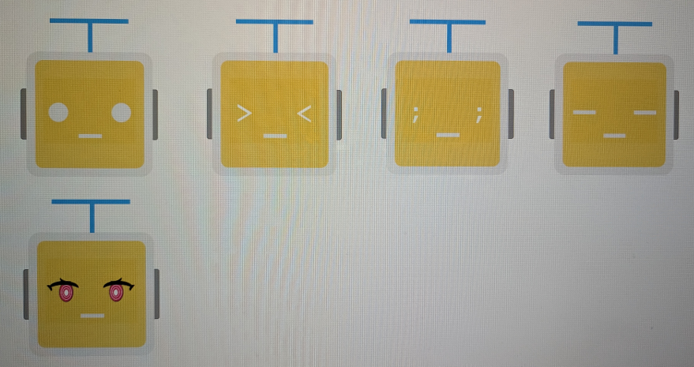

ANGRY

kei-eye-proto
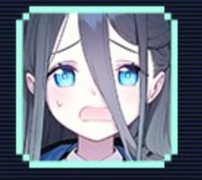

fillScreen ( color); // 画面全体の塗り潰し
drawPixel ( x, y , color); // 点
drawFastVLine ( x, y , h , color); // 垂直線
drawFastHLine ( x, y, w , color); // 水平線
drawRect ( x, y, w, h , color); // 矩形の外周
fillRect ( x, y, w, h , color); // 矩形の塗り
drawRoundRect ( x, y, w, h, r, color); // 角丸の矩形の外周
fillRoundRect ( x, y, w, h, r, color); // 角丸の矩形の塗り
drawCircle ( x, y , r, color); // 円の外周
fillCircle ( x, y , r, color); // 円の塗り
drawEllipse ( x, y, rx, ry , color); // 楕円の外周
fillEllipse ( x, y, rx, ry , color); // 楕円の塗り
drawLine ( x0, y0, x1, y1 , color); // ２点間の直線
drawTriangle ( x0, y0, x1, y1, x2, y2, color); // ３点間の三角形の外周
fillTriangle ( x0, y0, x1, y1, x2, y2, color); // ３点間の三角形の塗り
drawBezier ( x0, y0, x1, y1, x2, y2, color); // ３点間のベジエ曲線
drawBezier ( x0, y0, x1, y1, x2, y2, x3, y3, color); // ４点間のベジエ曲線
drawArc ( x, y, r0, r1, angle0, angle1, color); // 円弧の外周
fillArc ( x, y, r0, r1, angle0, angle1, color); // 円弧の塗り

